表紙
結合テスト仕様書
申請書類追加・編集画面

作成者 | 林亮
作成日 | 2022-08-04

テスト結果画像
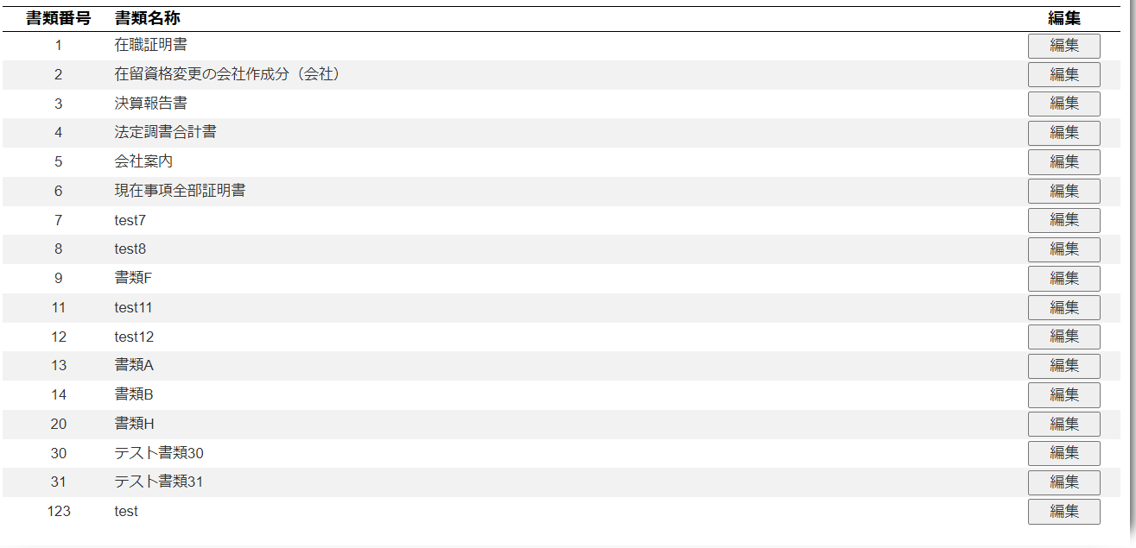
NO:1,2,5,6,9,23,26 |  |  | NO:11
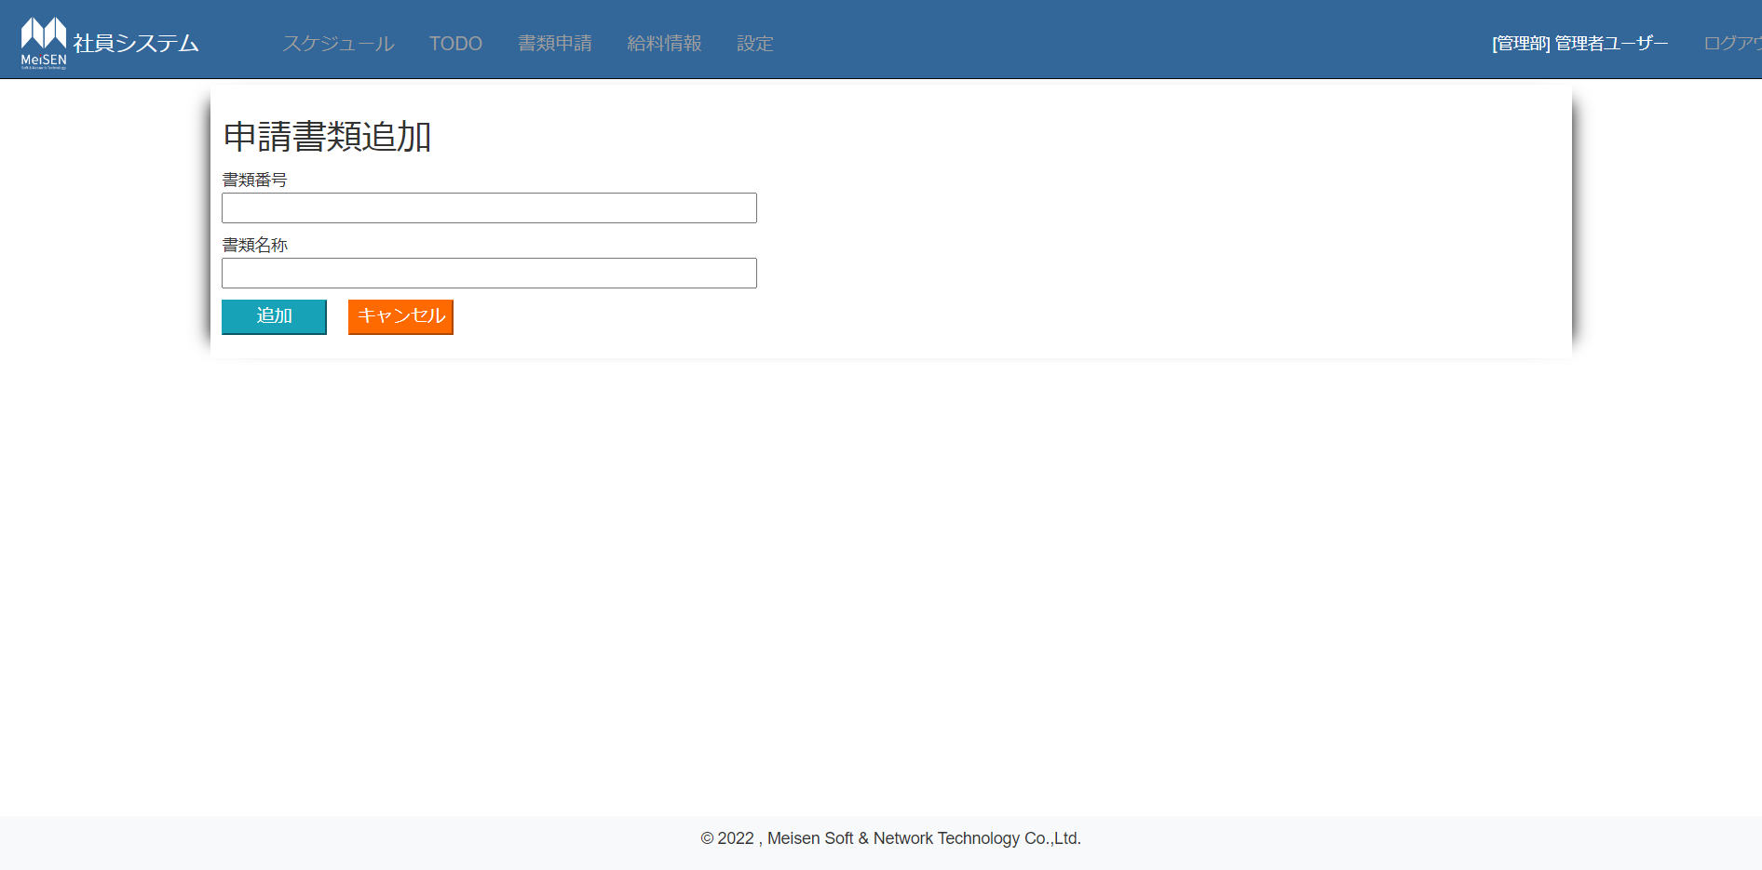

NO:12,13,18,19

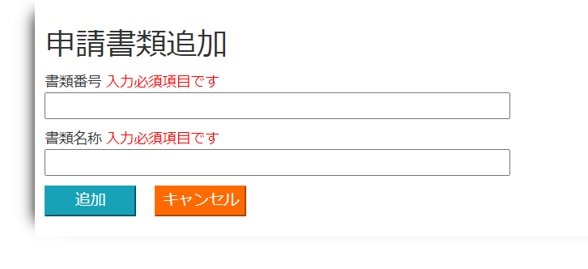

 | NO:14,15
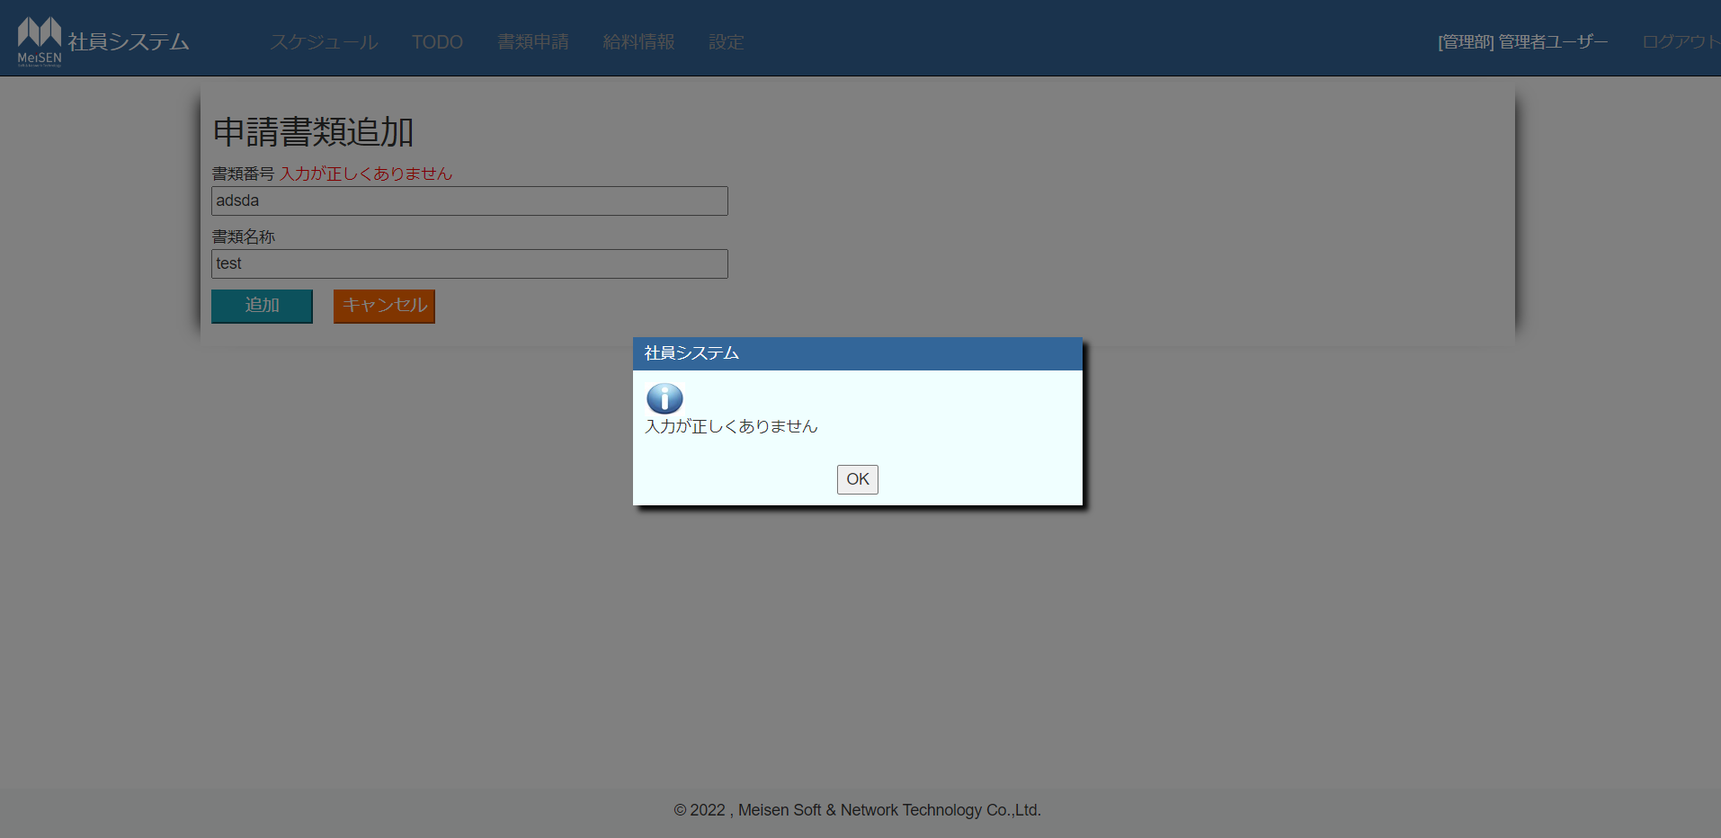

NO:16,17
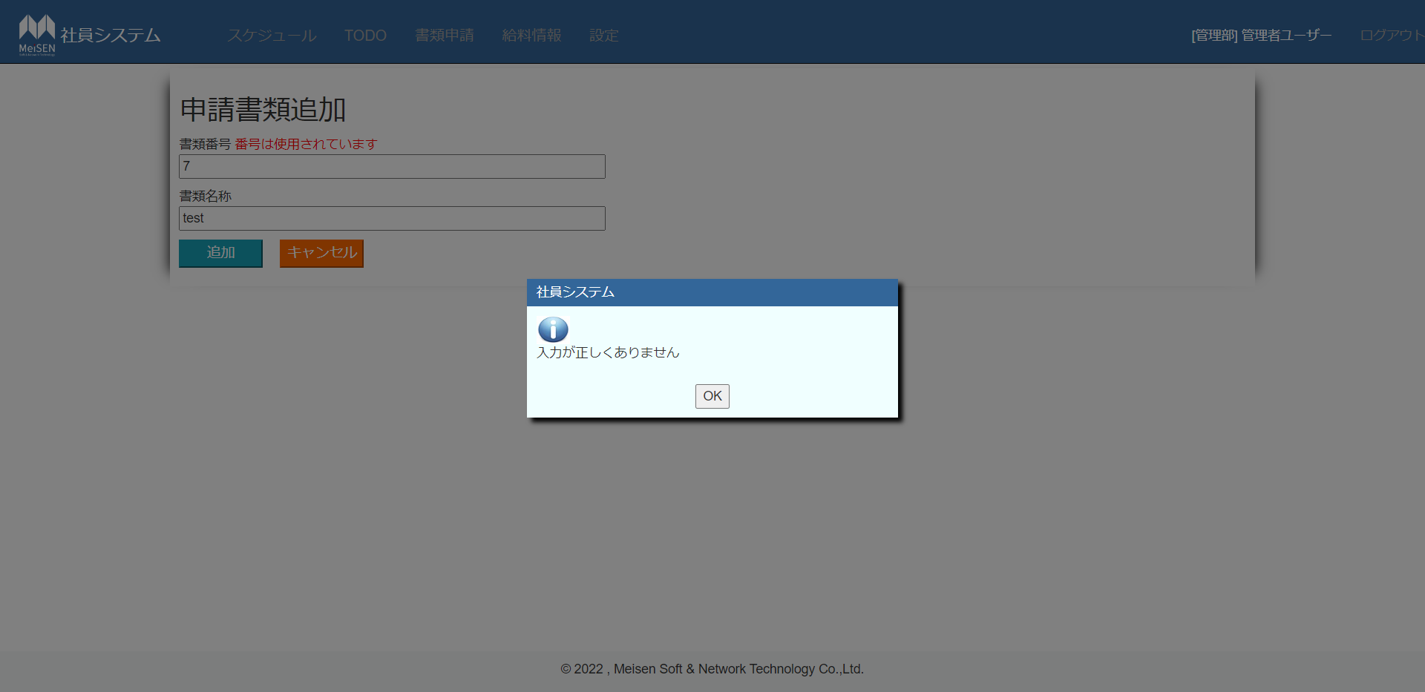

 |  | no:4,8,20,22
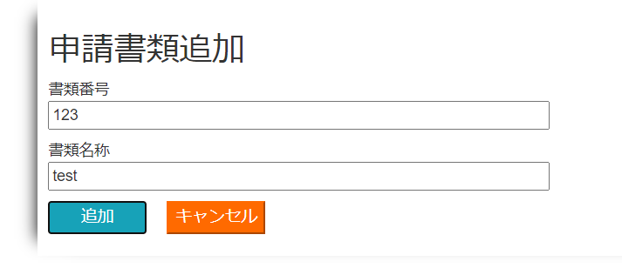

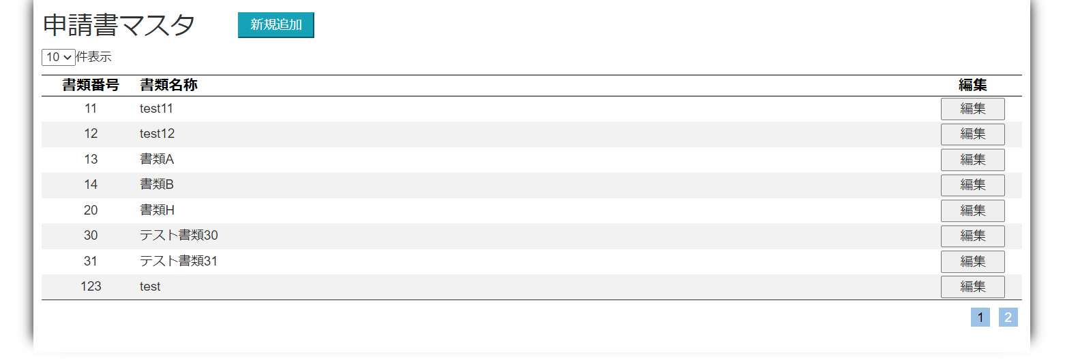

 | NO:24

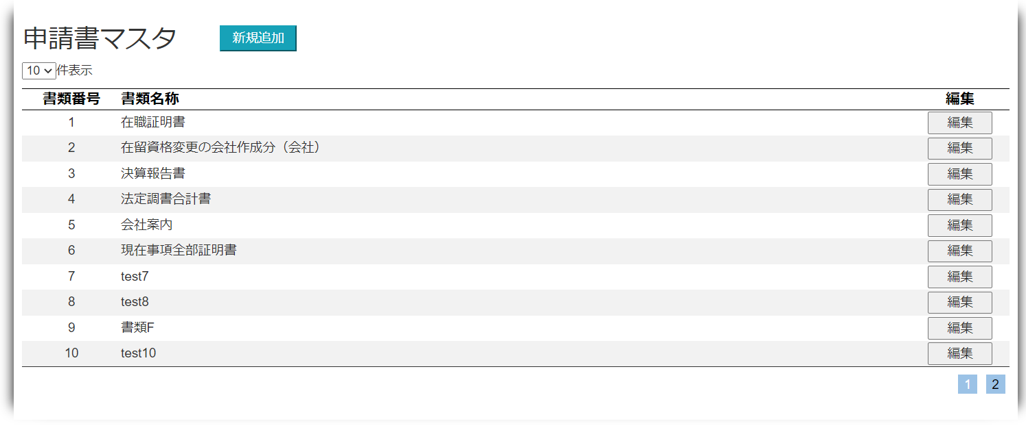
 | NO:25

 | NO:3,7,10,27


NO:21,22
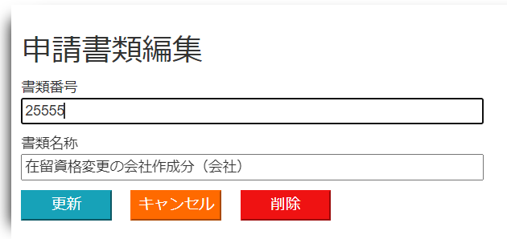

 | NO:28

 | NO:29

NO:30

